Toelichting
Technische toelichting
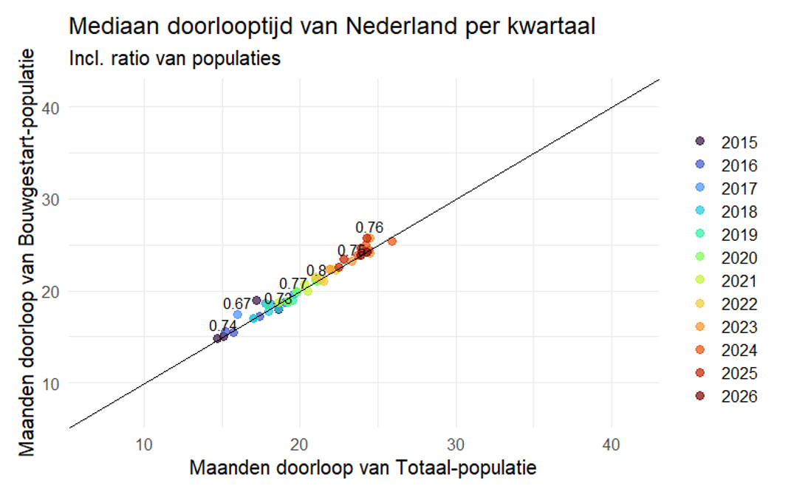
Populatie
Alle woningen in Nederland die als nieuwbouw zijn gerealiseerd, en waarvoor een vergunning in de BAG is geregistreerd. Voor het bepalen van de bouwduur is de populatie verder beperkt tot woningen waarvoor een bouw gestart melding is geregistreerd in de BAG.

Peildatum
2015 - 2e kwartaal 2026

Methode
De doorlooptijden in een periode zijn berekend voor alle woningen die in die periode zijn gerealiseerd als nieuwbouw, en waarvoor een vergunning is gevonden in de BAG (voor ca. 1% ontbreekt deze). De doorlooptijden worden verder opgesplitst in de vergunningsfase (vergund tot bouw gestart) en de bouwduur (bouw gestart tot nieuwbouw). Alle doorlooptijden zijn berekend als de mediaan, en uitgedrukt in maanden (afgerond op 1 decimaal).

Figuur 1. Vergelijking totale doorlooptijd voor alle nieuwbouwwoningen, en de populatie met bouw gestart melding.
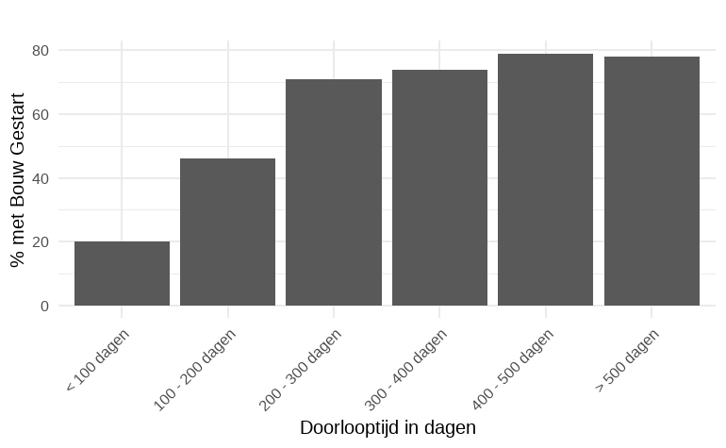
Figuur 2. Percentage nieuwbouw met bouw gestart melding naar doorlooptijd.
Bouw gestart meldingen worden niet altijd geregistreerd in de BAG (gemiddeld 25% ontbreekt in de geanalyseerde periode), en het ontbreken van deze registratie varieert sterk tussen regio’s en tussen jaren (er ontbreken steeds minder bouw gestart meldingen). Het opsplitsen van de doorlooptijden wordt dus gebaseerd op een andere, kleinere, populatie dan de gehele doorlooptijden.
Om de betrouwbaarheid van de cijfers te toetsen vergelijken we de complete doorlooptijd tussen de twee populaties (complete populatie vs. populatie met bouw gestart melding). Als deze te veel van elkaar afwijken, of er ontbreken relatief veel bouw gestart meldingen, besluiten we de cijfers te onderdrukken. Ter vergelijking worden de gehele doorlooptijden van beide populaties in de drie tabellen getoond (tenzij onderdrukt). De doorlooptijden op provincie- en kwartaalniveau worden niet getoond, omdat de doorlooptijden voor de twee populaties vaak sterk verschilden (omdat het aantal waarnemingen op provincie-/kwartaalniveau vaak beperkt is). Op jaarbasis komen de twee cijfers veel beter overeen (omdat de populaties groter zijn), en zijn dus wel getoond. De uitzondering is provincie Groningen, waar vier jaren zijn onderdrukt omdat minder dan 50% van de nieuwbouw een bouw gestart melding had. Op Nederland en kwartaalniveau komen de cijfers goed overeen (Figuur 1).
Voor de cijfers van Nederland op jaarbasis zijn de cijfers verder opgedeeld naar een- en meergezinswoningen. Zie tab 'Begrippen' voor toelichting.

Interpretatie van de cijfers
Let op: de mediaan van de totale doorlooptijd, van de vergunning tot de oplevering van nieuwbouw, is niet gelijk aan de som van de mediaan van de vergunningsfase plus de mediaan van de bouwfase. Dit verschil varieert van -2.5 tot +4.7 maanden. Gemiddeld is de som van de medianen 1.4 maanden langer dan de mediaan van de totale doorlooptijd.

Over het algemeen zijn de mediaan totale doorlooptijden (vergund tot nieuwbouw) voor de bouw gestart populatie iets langer (0.3 maanden) dan voor de gehele populatie. De reden hiervoor is dat voor projecten met een korte doorlooptijd er relatief meer bouw gestart meldingen ontbreken (Figuur 2); deze worden dan niet meegenomen in het opsplitsen van de doorlooptijden.

Vanaf september 2025 is de registratie van de vergunning voor nieuwbouwwoningen in de BAG aangepast. Hiervoor waren zowel de omgevingsplanactiviteit (OPA) en de technische bouwactiviteit als brondocument nodig, maar nu is alleen de OPA voldoende voor de gemeente om de vergunning in de BAG te registreren. Omdat de OPA in de meeste gevallen eerder beschikbaar komt dan de technische bouwactiviteit, kan dit gevolgen hebben voor de doorlooptijd cijfers.
Lees verder:
Zicht op Nederland: BAG en nieuwe bouwregelgeving

Privacy
Privacy is een groot goed. Ook als je niks te verbergen hebt, heb je heel wat te beschermen. Het CBS is het Statistisch Bureau van Nederland dat onafhankelijk onderzoek uitvoert. Het CBS werkt bij elk onderzoek met strenge eisen om data op een veilige manier te verwerven, te verwerken en te publiceren en is transparant over de manier van werken en de methodieken.
www.cbs.nl/privacy

